Тех.задание
№ позиции | Наименование товара ( подробное техническое описание ) | Центр затрат | Артикул/каталожный номер производителя | чертеж/эскиз/фото* | ГОСТ/ТУ если предусмотрен | Опросный лист Да/Нет ** | Возможно ли рассмотрения аналога Да/Нет | Единица измерения | Количество | Обоснование

1 | 2 | 3 | 4 | 5 | 6 |  |  | 7 | 9 | 10
1 | Стальной канат двойной свивки ЛК-Р: Диаметр:15 мм. Конструкция 6х19,с органическим сердечником. ГОСТ:2688-80. | запасные части | 46135-000. Код товара: 46135 | 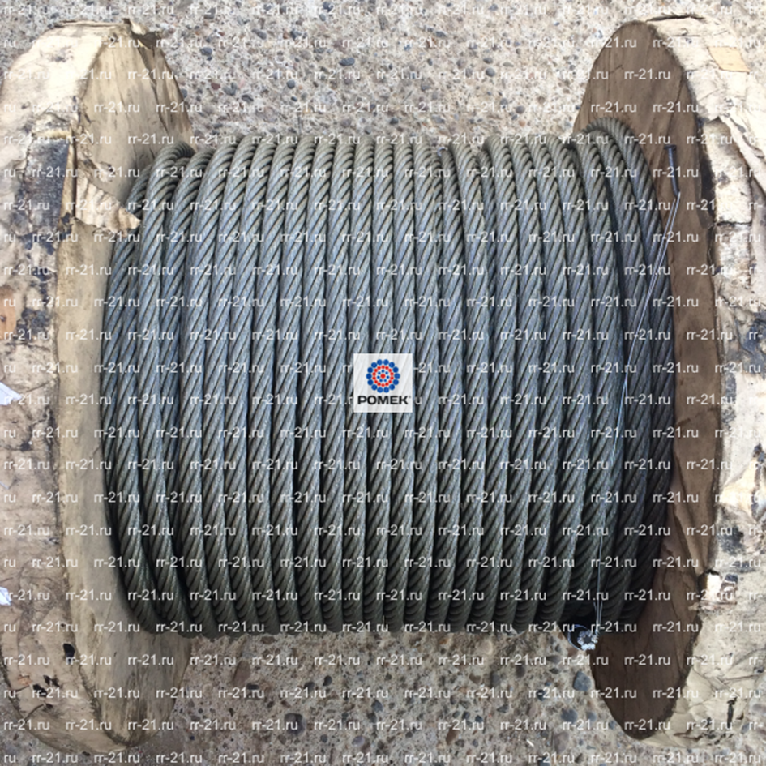 |  |  | нет | метр | 40 | по вопросам согласовать смехаником.
2 | Гибкий контрольный кабель: KTYSY2T-JZ8G1,5. | запасные части | 275031 | 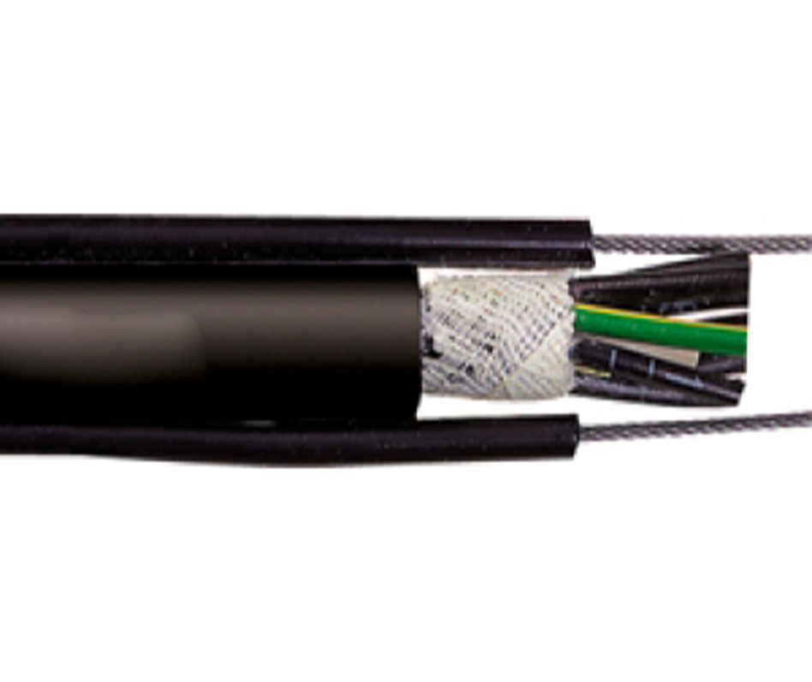 |  |  | да | метр | 30 | по вопросам согласовать смехаником.
3 | Подвес кабельный ПСК-10-20. | запасные части | ПСК-10-20. | 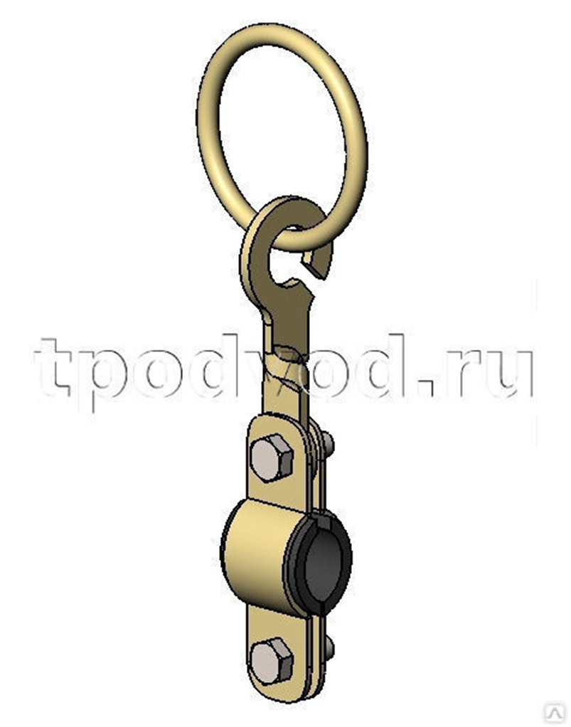 |  |  | да | шт | 20 | по вопросам согласовать смехаником.
4 | Медный гибкий кабель КГ 3х10+1х6. | запасные части | КГ 3х10+1х6. | 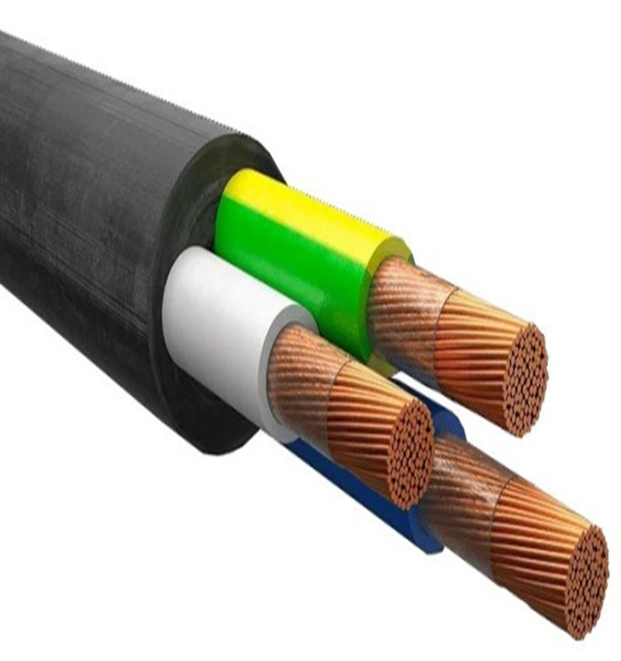 |  |  | да | метр | 30 | по вопросам согласовать смехаником.

